画面部品情報
アプリ課題(2025） |  |  | 画面ID | 画面名 |  |  |  | 作成日 | 作成者 | 更新日 | 更新者
 |  |  | 002_CookingSearch | 料理検索 |  |  |  | 2024-12-31 | 福田 | 2025-07-21 | 福田

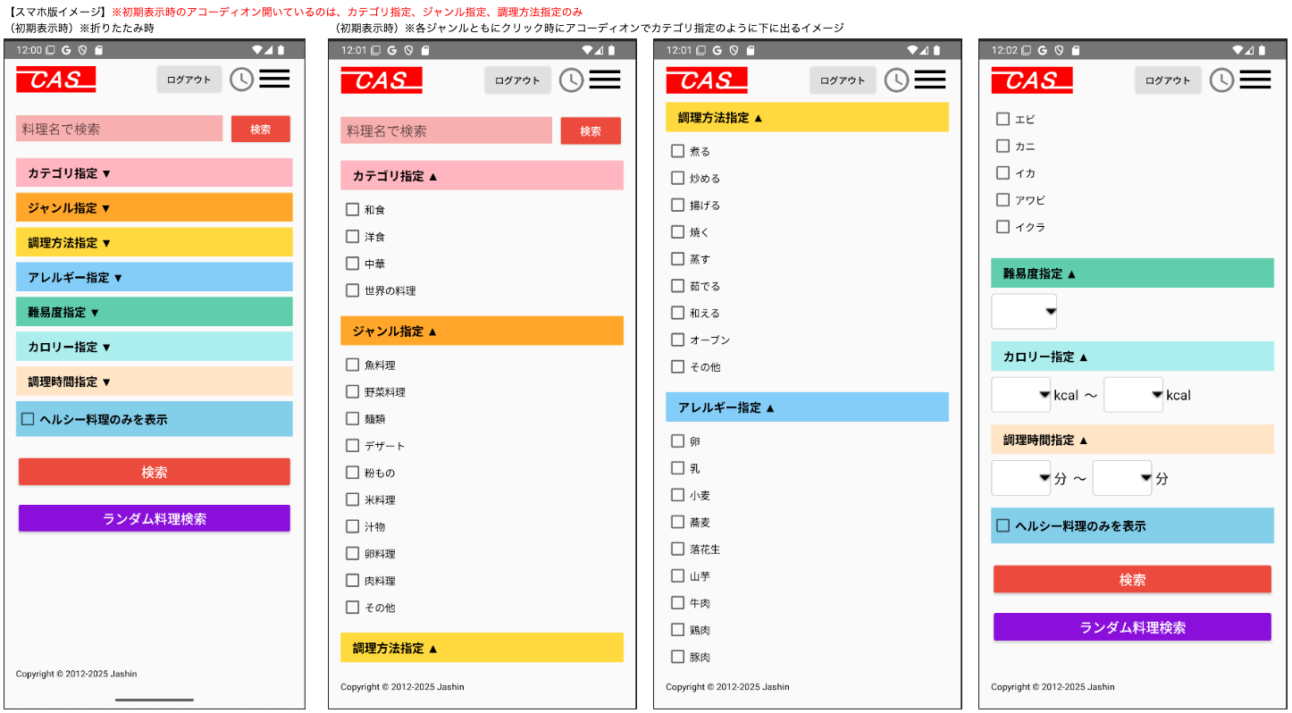
 | 1.【画面イメージ】
 | 【初期表示】

 | （簡単検索時）

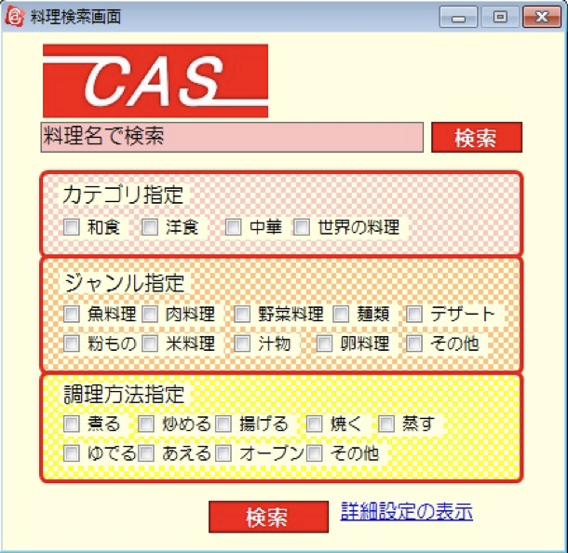

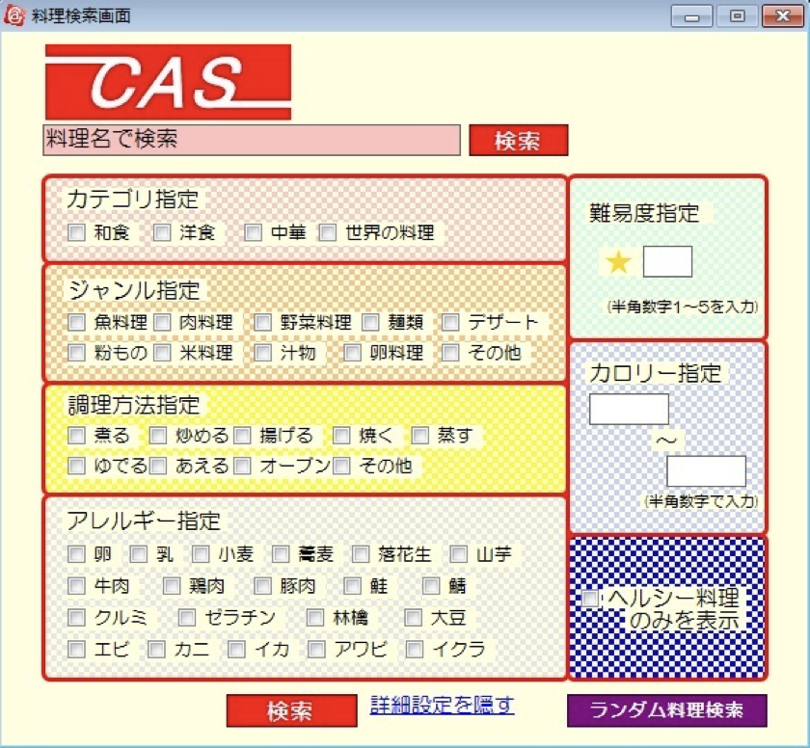
 | （詳細検索時）

 | 2.【機能概要】
 | アプリ起動時にまず表示される画面、また、サイドメニュー（01_メニュー(サイドバー＆ヘッダー)）の「料理検索」からも呼ばれる画面。 既に登録された料理を各条件に沿って、検索できる画面。（料理名のみで検索、指定した条件で検索、ランダムで１品検索） （検索自体は結果表示の画面で行われるので当画面では条件設定のみ） 各指定はアコーディオン内のチェックボックスで複数指定、プルダウンで指定できるようになっている。

 | 3.【前の画面より受け取ったパラメータ】
 | パラメータ名 | データ型 | 桁数

 | 4.【イベント情報】
 | イベント名 | 処理概要
 | 初期表示時 | 初期値として定数一覧からの内容を画面に設定すること。 初期表示時のアコーディオン開いているのは、カテゴリ指定、ジャンル指定、調理方法指定のみ
 | (料理名)検索ボタンをクリック時 | 入力した料理名とモード(1)を渡して「03_料理検索結果」画面を開く。
 | (条件)検索ボタンをクリック時 | 入力した複数の条件とモード(2)を渡して、「03_料理検索結果」画面を開く。
 | ランダム料理検索ボタンをクリック時 | モード(3)を渡して、「03_料理検索結果」画面を開く。

 | 5.【フォーム情報】 |  |  |  | 6.【DB情報】
 | 項目名 | 部品 | 備考 |  | 取得元テーブル | 取得列 | データ型 | 桁数 | 備考
 | ヘッダーメニュー | 参照：【画面設計】01_メニュー(サイドバー＆ヘッダー).xlsx

 | （検索条件）
 | 項目名 | 部品 | 備考 |  | 取得元テーブル | 取得列 | データ型 | 桁数 | 備考
 | 料理名 | テキストボックス | 入力前は「料理名で検索」と表示させる。 |  | レシピ | 料理名 | 文字列 | 30桁
 | 検索 | ボタン | 入力した料理名のみを検索条件にして、料理名で料理検索を行い、「03_料理検索結果」画面を開く。
 | カテゴリ指定 | アコーディオン | クリックしたらカテゴリ指定を折りたたむ。
 | 定数一覧.カテゴリの内容を全て取得して、取得できた行数分以下を繰り返し表示する。
 | 名称 | ラベル | 定数一覧.カテゴリの内容を全て取得して、 ラベル「（カテゴリ.定数名）」の内容で表示する。
 | チェックボックス | チェックボックス | チェックボックスを表示させ、値はカテゴリ.DB値の物を使用する。 |  | レシピ | カテゴリーID | 数値 | 1桁
 | ジャンル指定 | アコーディオン | クリックしたらジャンル指定を折りたたむ。
 | 定数一覧.ジャンルの内容を全て取得して、取得できた行数分以下を繰り返し表示する。
 | 名称 | ラベル | 定数一覧.ジャンルの内容を全て取得して、 ラベル「（ジャンル.定数名）」の内容で表示する。
 | チェックボックス | チェックボックス | チェックボックスを表示させ、値はジャンル.DB値の物を使用する。 |  | レシピ | ジャンルID | 数値 | 1桁
 | 調理方法指定 | アコーディオン | クリックしたら調理方法指定を折りたたむ。
 | 定数一覧.調理方法の内容を全て取得して、取得できた行数分以下を繰り返し表示する。
 | 名称 | ラベル | 定数一覧.調理方法の内容を全て取得して、 ラベル「（調理方法.定数名）」の内容で表示する。
 | チェックボックス | チェックボックス | チェックボックスを表示させ、値は調理方法.DB値の物を使用する。 |  | レシピ | 調理方法ID | 数値 | 1桁
 | アレルギー指定 | アコーディオン | クリックしたらアレルギー指定を折りたたむ。
 | 定数一覧.アレルギーの内容を全て取得して、取得できた行数分以下を繰り返し表示する。
 | 名称 | ラベル | 定数一覧.アレルギーの内容を全て取得して、 ラベル「（アレルギー.定数名）」の内容で表示する。
 | チェックボックス | チェックボックス | チェックボックスを表示させ、値はアレルギー.DB値の物を使用する。 |  | レシピアレルギー レシピアレルギー | 料理ID アレルギーID | 文字列 数値 | 8桁 1桁 | アレルギーIDで検索した結果の料理IDをレシピに結合させる。（レシピ.アレルギーID = レシピアレルギー.アレルギーID )
 | 難易度指定 | アコーディオン | クリックしたら難易度指定を折りたたむ。
 | 名称 | プルダウン | 定数一覧.難易度の内容を全て取得して、取得できた内容をプルダウンに表示させる。 |  | レシピ | 難易度 | 数値 | 1桁
 | カロリー指定 | アコーディオン | クリックしたらカロリー指定を折りたたむ。
 | カロリFROM | プルダウン | プルダウン内に選択値として、 「1」〜「9999」を表示すること。 （検索時にカロリTOの内容以下でないとエラーとなる） |  | レシピ | カロリー | 数値 | 4桁 | 入力時は、カロリー >= カロリFROMを条件に追加する。
 | 〜 | ラベル
 | カロリTO | プルダウン | プルダウン内に選択値として、 「1」〜「9999」を表示すること。 （検索時にカロリFROMの内容以上でないとエラーとなる） |  | レシピ | カロリー | 数値 | 4桁 | 入力時は、カロリー <= カロリTOを条件に追加する。
 | 調理時間指定 | アコーディオン | クリックしたら調理時間指定を折りたたむ。
 | 調理時間FROM | プルダウン | プルダウン内に選択値として、 「1」〜「120」を表示すること。 （検索時に調理時間TOの内容以下でないとエラーとなる） |  | レシピ | 調理時間 | 数値 | 3桁 | 入力時は、調理時間 >= 調理時間FROMを条件に追加する。
 | 〜 | ラベル
 | 調理時間TO | プルダウン | プルダウン内に選択値として、 「1」〜「120」を表示すること。 （検索時に調理時間FROMの内容以上でないとエラーとなる） |  | レシピ | 調理時間 | 数値 | 3桁 | 入力時は、調理時間 <= 調理時間TOを条件に追加する。
 | ヘルシー料理のみを表示 | チェックボックス | チェックしたらチェックがつくこと。 選択時は0-500kcalのものに制限すること。 |  | レシピ | カロリー | 数値 | 4桁 | チェック時は、カロリー <= 500を条件に追加する。
 | （条件）検索 | ボタン | 入力した料理名以外の指定されたチェックボックス、プルダウンの内容を検索条件にして、料理検索を行い、「03_料理検索結果」画面を開く。
 | ランダム料理検索 | ボタン | 料理レシピのテーブルより、ランダムに１件のみ料理検索を行い、「03_料理検索結果」画面を開く。 |  | レシピ |  |  |  | レシピより、ランダムで１件検索する。

old
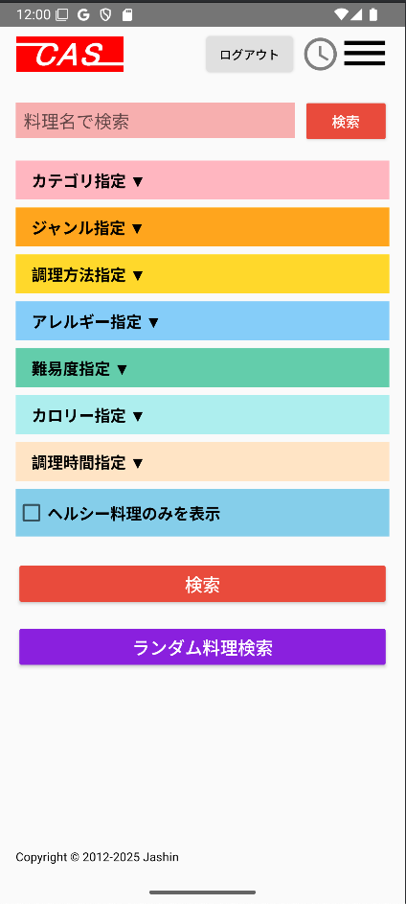
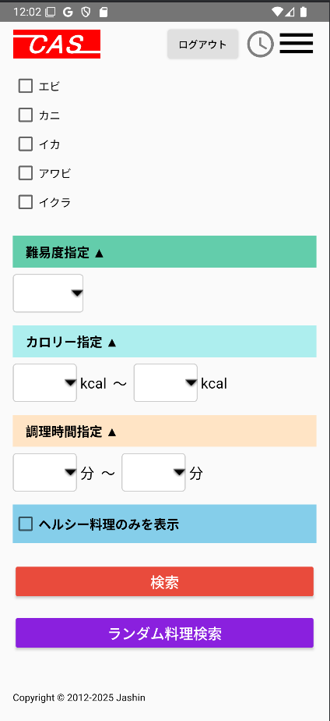
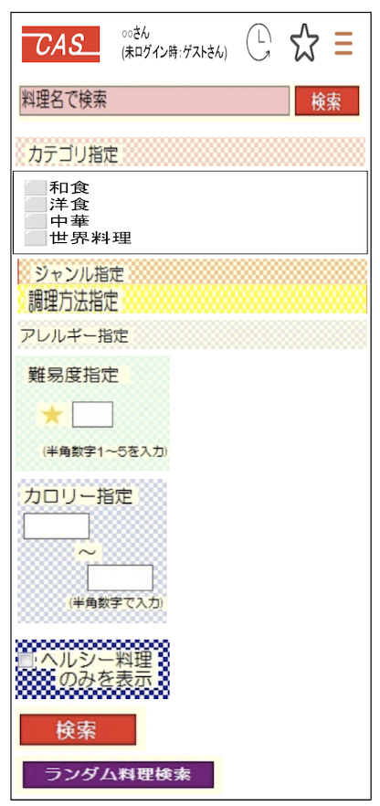
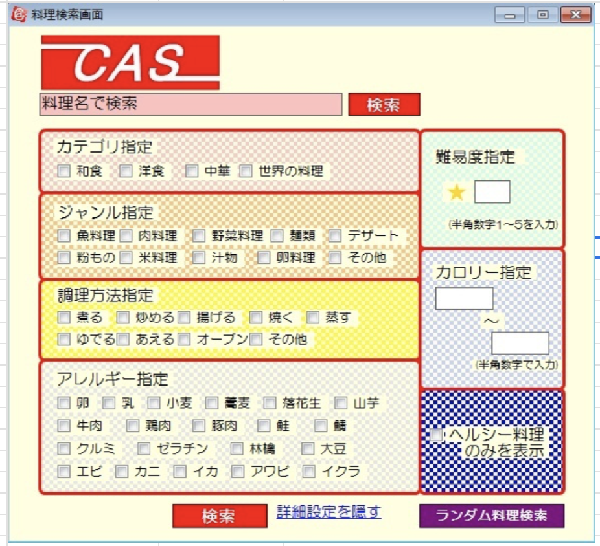
 |  |  | ・・・・・・
 |  |  | イクラ ⬜︎

 |  |  | 難易度指定

 |  |  | ★ | ▼ | （プルダウン）1〰️5

 |  | カテゴリ指定 | カロリー指定
 |  | 和食 ⬜︎
 |  | 洋食 ⬜︎ |  | ▼ | （プルダウン）10-9999
 |  | 中華 ⬜︎ |  | 〜 | kcal
 |  | 世界の料理 ⬜︎ |  | ▼ | （プルダウン）10-9999
 |  |  |  |  | kcal
 |  | ジャンル指定
 |  | 魚料理 ⬜︎ | 調理時間指定
 |  | 野菜料理 ⬜︎
 |  | 麺類 ⬜︎ |  | ▼ | （プルダウン）1-120
 |  | ・・・・・・ |  | 〜 | 分
 |  | その他 ⬜︎ |  | ▼ | （プルダウン）1-120
 |  |  |  |  | 分
 |  | 調理方法指定
 |  | 煮る ⬜︎ | ヘルシー料理のみを表示 ⬜︎
 |  | 炒める ⬜︎
 |  | ・・・・・・ |  | 検索
 |  | その他 ⬜︎

 |  | アレルギー指定 |  | ランダム料理検索
 |  | 卵 ⬜︎
 |  | ・・・・・・

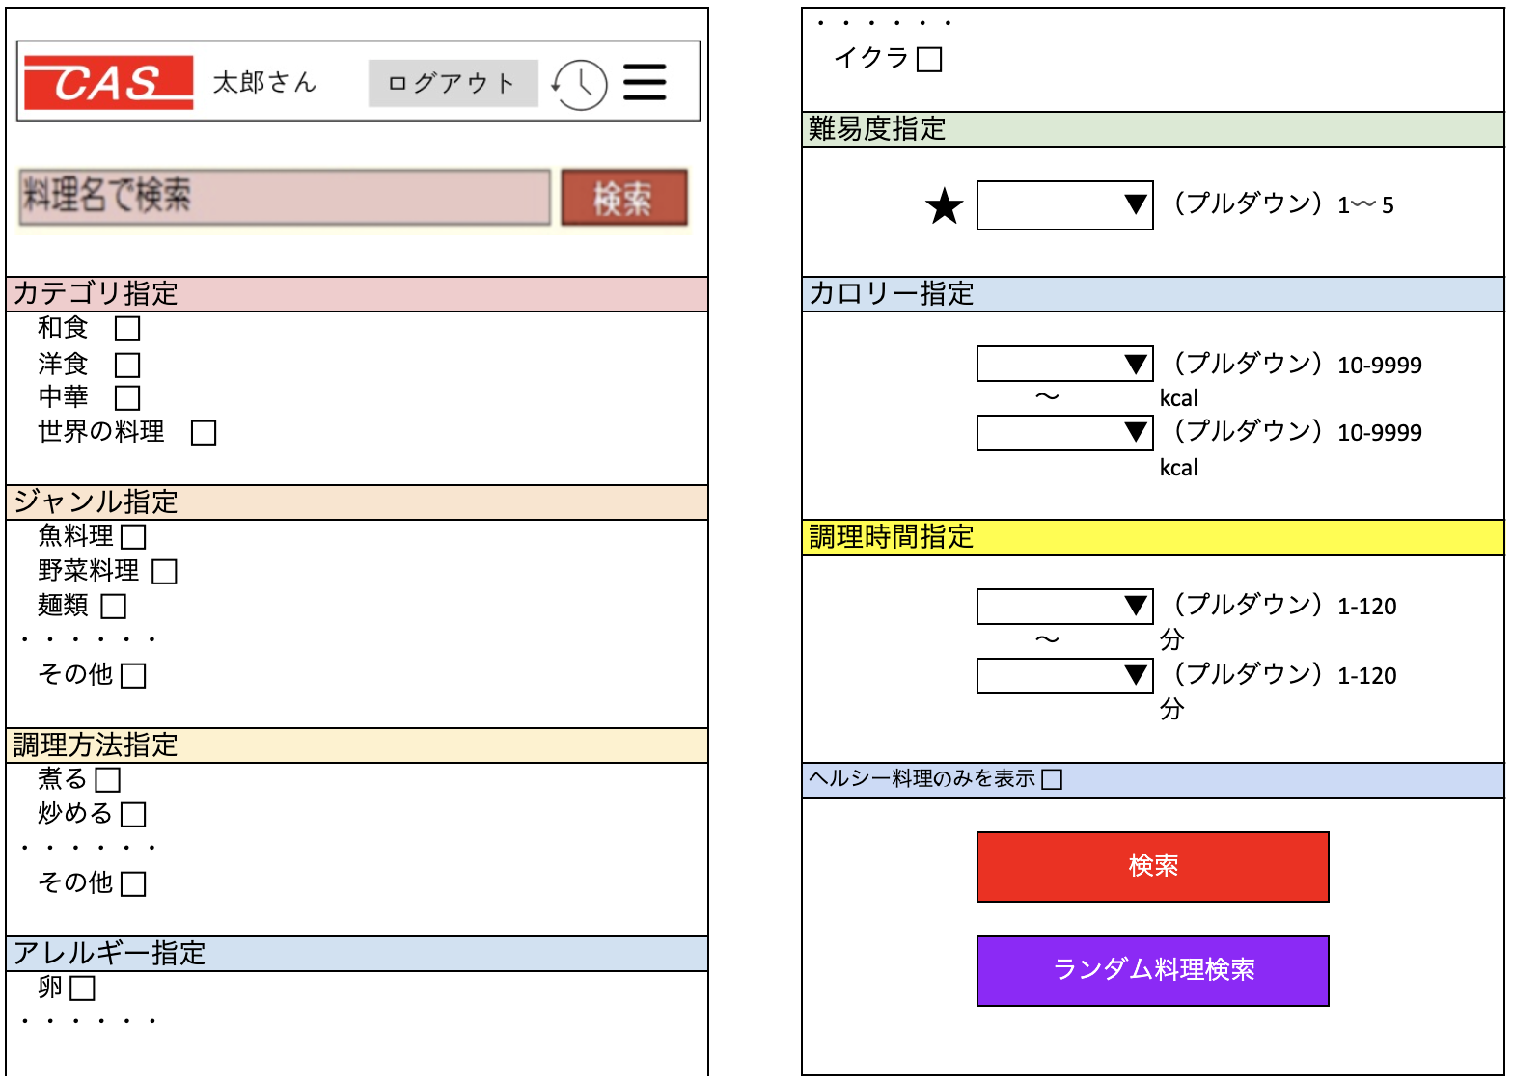

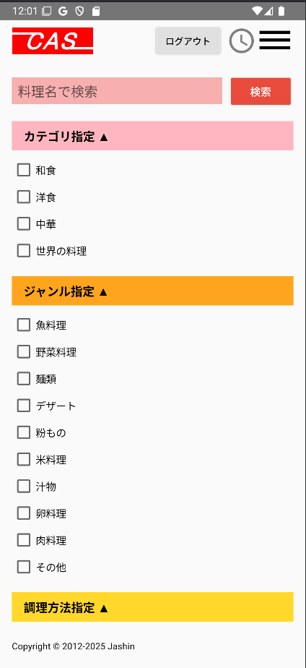
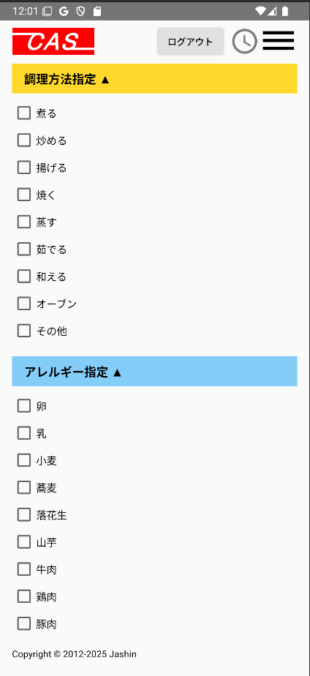
【スマホ版イメージ】※初期表示時のアコーディオン開いているのは、カテゴリ指定、ジャンル指定、調理方法指定のみ
（初期表示時）※折りたたみ時 | （初期表示時）※各ジャンルともにクリック時にアコーディオンでカテゴリ指定のように下に出るイメージ

